Dudas
Máx Z=m+n |  |  | Z=m+n+0h1+0h2+0h3-MA2
s.a.
r1 | 3m+2n=15 | r1a | 3m+2n<=15 | 3m+2n+h1=15 |  |  | a>b | a>=b
r2 | m<=5 | r1b | 3m+2n>=15 | 3m+2n-h2+A2=15 |  |  | a>=b+1
r3 | m>=0 | r2 | m<=5 | m+h3=5
r4 | n>=0 | r3 | m>=0 | m>0
 |  | r4 | n>=0

 |  | Cj | 1 | 1 | 0 | 0 | 0 | -M
 |  |  | m | n | h1 | h2 | h3 | A2
 | 0 | h1 | 3 | 2 | 1 | 0 | 0 | 0 | 15 | 5
 | -M | A2 | 3 | 2 | 0 | -1 | 0 | 1 | 15 | 5
 | 0 | h3 | 1 | 0 | 0 | 0 | 1 | 0 | 5 | 5
 |  | Zj | -3M | -2M | 0 | M | 0 | -M | -15M
 |  | Cj-Zj | 1+3M | 1+2M | 0 | -M | 0 | 0

-3m+h1 | 0 | h1 | 0 | 0 | 1 | 1 | 0 | -1 | 0 | #DIV/0!
1/3A2 | 1 | m | 1 | 0.66666666667 | 0 | -0.33333333333 | 0 | 0.33333333333 | 5 | 7.5
-m+h3 | 0 | h3 | 0 | -0.66666666667 | 0 | 0.33333333333 | 1 | -0.33333333333 | 0 | 0
 |  | Zj | 1 | 0.66666666667 | 0 | -0.33333333333 | 0 | 0.33333333333 | 5
 |  | Cj-Zj | 0 | 0.33333333333 | 0 | 0.33333333333 | 0 | -M-1/3

 | 0 | h1 | 0 | 0 | 1 | 1 | 0 | -1 | 0 | 0
3/2m | 1 | n | 1.5 | 1 | 0 | -0.5 | 0 | 0.5 | 7.5 | -15
2/3n+h3 | 0 | h3 | 1 | 0 | 0 | 0 | 1 | 0 | 5 | #DIV/0!
 |  | Zj | 1.5 | 1 | 0 | -0.5 | 0 | 0.5 | 7.5
 |  | Cj-Zj | -0.5 | 0 | 0 | 0.5 | 0 | -M-1/2

 |  | m= | 0 |  | 3m+2n+h1=15 |  | 15
 |  | n= | 7.5 |  | 3m+2n-h2+A2=15 |  | 15
 |  | h1= | 0 |  | m+h3=5 |  | 5
 |  | h2= | 0 |  |  |  |  | Gráfico Máx (0,7.5)=7.5
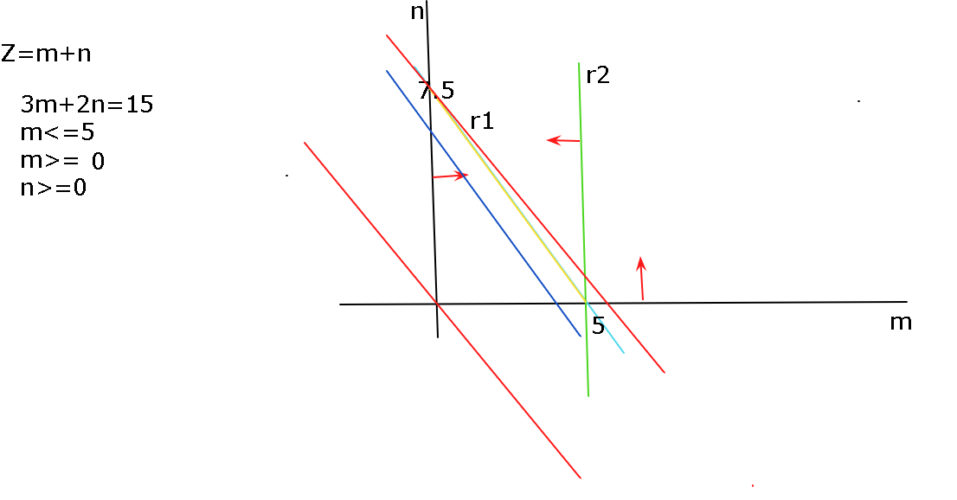
 |  | h3= | 5
 |  | A2= | 0
 |  | Zj= | 7.5

